VŽ
ISOTRA a.s. |  |  |  |  |  |  | ISOTRA a.s. |  |  |  |  | ISOTRA a.s.
Bílovecká 2411/1, 746 01 Opava |  | TEL.: +420 553 685 101 | FAX: +420 553 685 110 |  | www.isotra.cz |  | Bílovecká 2411/1, 746 01 Opava | TEL.: +420 553 685 101 | FAX: +420 553 685 110 | www.isotra.cz |  | Bílovecká 2411/1, 746 01 Opava | TEL.: +420 553 685 101 | FAX: +420 553 685 110 | www.isotra.cz
Objednávkový formulář venkovní žaluzie |  |  |  |  |  | 1/3 | Objednávkový formulář venkovní žaluzie |  |  |  | 2/3 | Objednávkový formulář venkovní žaluzie |  |  |  | 3/3
Venkovní žaluzie Cetta, Setta a Zetta - šikmina |  |  |  |  |  |  | Venkovní žaluzie Cetta, Setta a Zetta - šikmina |  |  |  |  | Venkovní žaluzie Cetta, Setta a Zetta - šikmina

Objednávka |  |  |  | Objednatel
Číslo zakázky: |  |  |  | IČ:
 |  |  |  | DIČ:
Objednáno dne: |  |  |  | Fakturační adresa:

Telefon:
 |  |  |  | Dodací adresa:
Termín dodání:

Pozice | 1
Počet ks | 2
Zkr.2 výrobku | 3
Šířka (mm) | 4
Výška (mm) | 5
Typ výrobku | 6
Typ lamela | 7
Tvar šikminy | 8
Lamela barva | 9
Žebříček typ | 10
DUO výška (mm) | 11
Žaluzie spřažené pořadí | 12
Ovládání umístění | 13
Ovládání typ | 14
Ovládání délka (mm) | 15
Délka kardanu (mm) | 16
Trn průchodky délka (mm) | 17
Převodovka typ | 18
Osa převodovky (mm) | 19
Klika barva | 20
Profil horní (box) materiál | 21
Prof.horní L upravená délka (mm) | 22
Prof.horní P upravená délka (mm) | 23
Profil horní (box) barva | 24
Profil spodní barva | 25
Vedení typ | 26
Vedení vlevo | 27
Vedení vlevo barva | 28
Vedení vlevo - držák typ | 29
Vedení vlevo - držák barva | 30
Vedení vpravo | 31
Vedení vpravo barva | 32
Vedení vpravo - držák typ | 33
Vedení vpravo - držák barva | 34
Držák žaluzie typ | 35
Rozm.krycí plech "A" (mm) | 36
Dodatečné vedení lankem ks | 37
Dodatečné vedení držák typ | 38
Dodatečné vedení držák barva | 39
Balení | 40
Osa přídavného lanka L1 (mm) | 41
Osa přídavného lanka L2 (mm) | 42
Osa přídavného lanka L3 (mm) | 43
Rozměr "B" (mm) | 44
Rozměr "B1" (mm) | 45
Rozměr "C" (mm) | 46
Poznámka | 47

Platnost: od 05.06.2024. |  |  |  |  |  |  | Platnost: od 05.06.2024. |  |  |  |  | Platnost: od 05.06.2024.
Pro veškeré obchodní vztahy platí ustanovení Všeobecných obchodních podmínek fa. ISOTRA a.s. v platném znění, pokud není stanoveno jinak. |  |  |  |  |  |  | Pro veškeré obchodní vztahy platí ustanovení Všeobecných obchodních podmínek fa. ISOTRA a.s. v platném znění, pokud není stanoveno jinak. |  |  |  |  | Pro veškeré obchodní vztahy platí ustanovení Všeobecných obchodních podmínek fa. ISOTRA a.s. v platném znění, pokud není stanoveno jinak.
ISOTRA a.s.
Bílovecká 2411/1, 746 01 Opava |  | TEL.: +420 553 685 101 | FAX: +420 553 685 110 |  | www.isotra.cz
Objednávkový formulář venkovní žaluzie - Vysvětlivky

Tvar šikminy | 8 | Zvolte typ šikminy z nabízených obrázků viz list "pokyny".

Osa převodovky (mm) | 19 | 0 - osa převodovky lícuje s vnějším okrajem horního profilu, u vedení lankem s vnějším okrajem lamely. Pro zasunutí převodovky zadejte hodnotu a znaménko -, pro vysunutí zadejte znaménko +

Prof.horní L upravená délka (mm) | 22 | Zadejte zkrácení nebo prodloužení horního kanálu vlevo. Pro zkrácení zadejte hodnotu se znaménkem -, pro prodloužení zadejte znaménko +

Prof.horní P upravená délka (mm) | 23 | Zadejte zkrácení nebo prodloužení horního kanálu vpravo. Pro zkrácení zadejte hodnotu se znaménkem -, pro prodloužení zadejte znaménko +

Rozm.krycí plech "A" (mm) | 36 | Zadejte výšku krycího plechu - rozměr A. Nutné pro stanovení prodloužení držáku

Osa přídavného lanka L1 (mm) | 41 | Zadejte osu prvního přídavného lanka zleva z interiéru

Osa přídavného lanka L2 (mm) | 42 | Zadejte osu druhého přídavného lanka zleva z interiéru
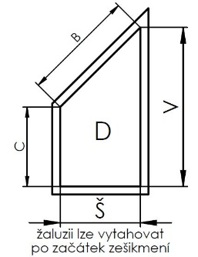
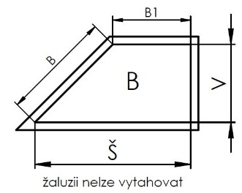
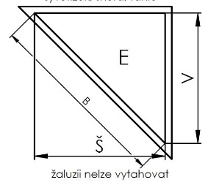
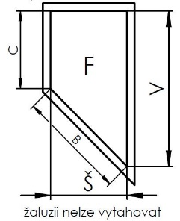
Osa přídavného lanka L3 (mm) | 43 | Zadejte osu třetího přídavného lanka zleva z interiéru

Rozměr "B" (mm) | 44 | Zadejte rozměr "B" v mm

Rozměr "B1" (mm) | 45 | Zadejte rozměr "B1" v mm

Rozměr "C" (mm) | 46 | Zadejte rozměr "C" v mm

Platnost: od 05.06.2024.
Pro veškeré obchodní vztahy platí ustanovení Všeobecných obchodních podmínek fa. ISOTRA a.s. v platném znění, pokud není stanoveno jinak. |  |  |  |  |  | 4. list

